Sheet1
A+(B*(C-D)/E)

Next Character |  | Postfix Expression
A |  | ((CD-)BE*/)A+
(
B
*
(
C
_
D
)
/
E
)

ABCD-*E/+

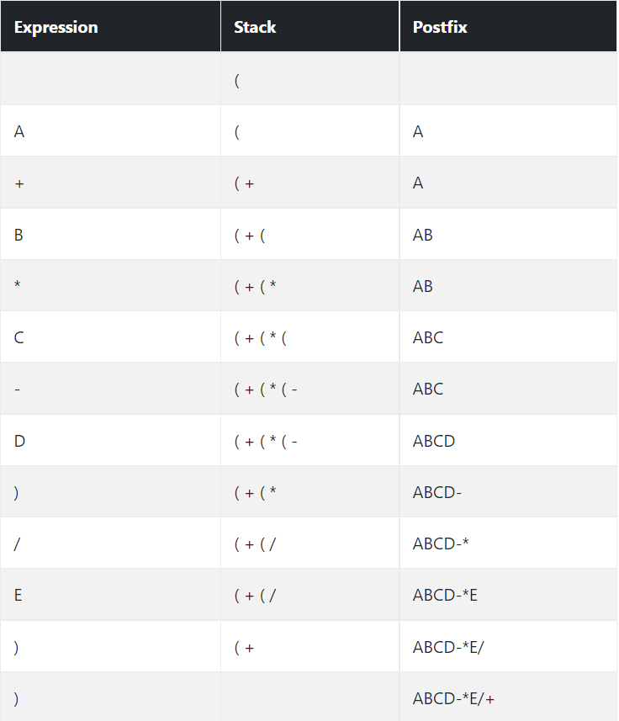
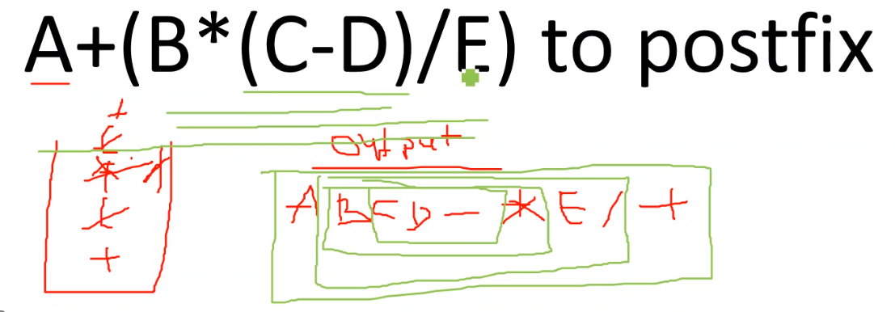

A+B*(C^D-E)
ABCD^E-*+

A | + |  | ABCD^E-*+
B | *
C | ^
D | -
E

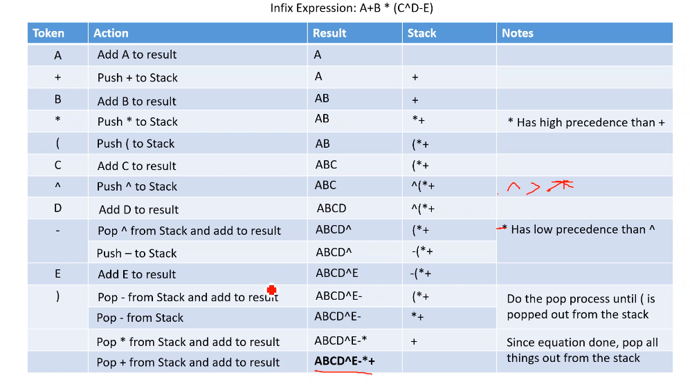

5+(3*2)-4+5
532*+4-5+
+5-*32+45
 |  |  | 5+4-(2*3)+5
Postfix |  |  | Prefix |  | Correct Prefix
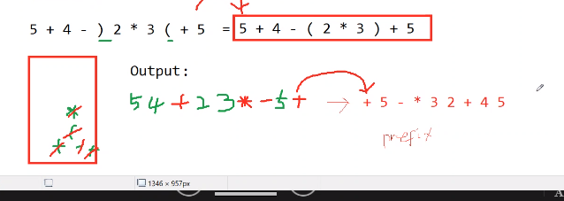
Result | Stack |  | Result | Stack
5 |  |  | 5 | +
53 | + |  | 54 | +
532 | *+ |  | 54+ | -
532*+ |  |  | 54+-
532*+ | - |  | 54+- | (
532*+4 | - |  | 54+- | *(
532*+4- |  |  | 54+- | )*(
532*+4- | + |  | 54+-23*
532*+4-5 | + |  | 54+-23* | +
532*+4-5+ |  |  | 54+-23*5+

 |  |  | +5*32-+45

532*+4-5+
3*2
3*2+5
3*2+5-4
3*2+5-4+5

Total | 12

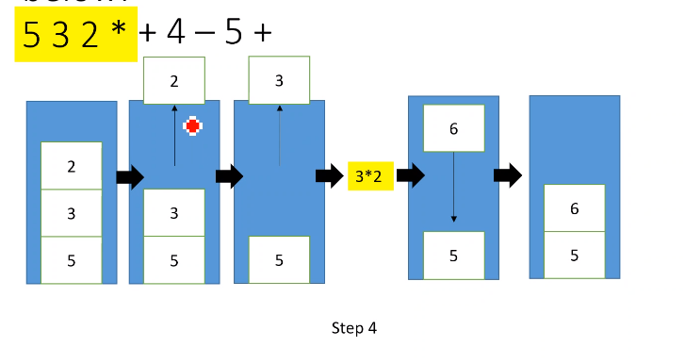

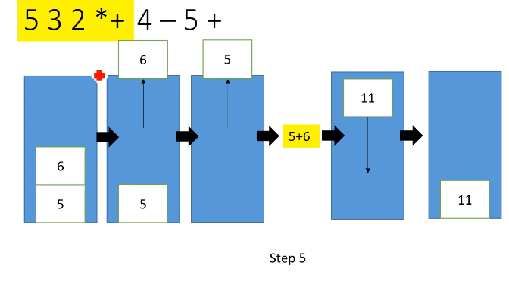

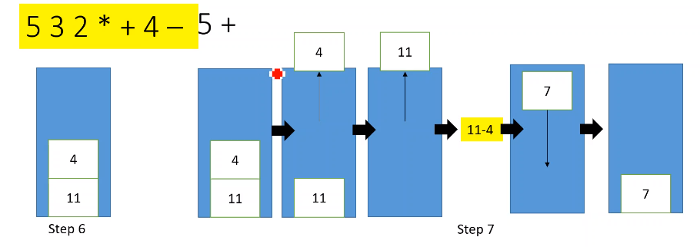

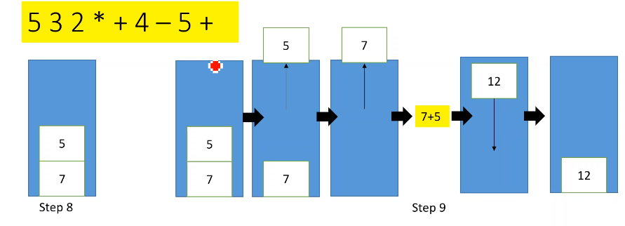

6324+-*

2+4
2+4-3
2+4-3*6
-12

